상품제안서
베이직 앞치마 중형/대형 | 상품코드: S41890

 |  |  |  |  |  |  | 02-713-8555 | www.synergygift.co.kr
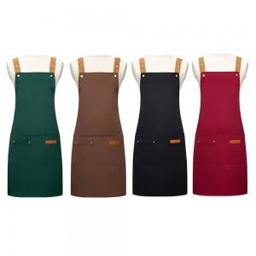

【상세/제작정보】

【인쇄/포장옵션】 | 실크, 스티커 / OPP(비닐)

【공급단가】 | 수량 | 50~ | 100~ | 300~ | 1,000~ | 5,000~
*VAT별도 | 중형 | 5,200원 | 5,120원 | 5,000원 | 4,800원 | 4,600원
 | 대형 | 6,500원 | 6,400원 | 6,250원 | 6,000원 | 5,750원

【상품 URL】 | https://www.synergygift.co.kr:443/src/goods_detail.php?gdno=41890

